Sheet1
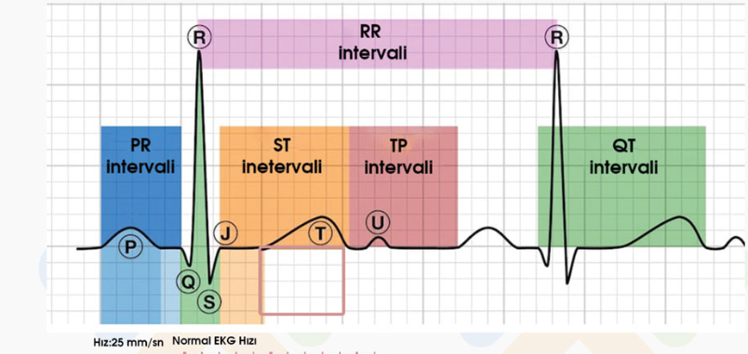
CREDİT DEFAULT

Belirsizlik var mı? | var
Yeterince spesifik mi? | evet
Neden oldu / ne olacak? | ne olacak
Makine öğrenmesi problem tipi | decision tree
Kullanım senaryosu
Kim | banka peroneli
Ne amaçla | temerrütü yüksek müşteriyi tespit etmek | geri ödeyemeyecek müşteriye kredi vermemek
Ne zaman | her kredi başvurusunda
Nasıl | uyarı sisteminde yüksek temerrütün gösterilmesi
VERI YAPISI
Kırılım | her transaction | satırların detaylılığı ve özeti
Kapsam | hepsi | hangi satırlar girer, hangileri girmez
Çıktı / Output / Labelling | temerrüt riski
Girdiler / Input | bankadaki işlemler | Yukarıdakileri belirlemeden girdileri konuşmak yanlış!

https://www.kaggle.com/datasets/mishra5001/credit-card/data
Dikkat: linkteki dataset’in başlığı yanlış ama açıklaması doğru

temerrüt olanın patterni

clustering ve normal dağılım kümesi
2-class ilk çıkarım

